Valor de Mercado
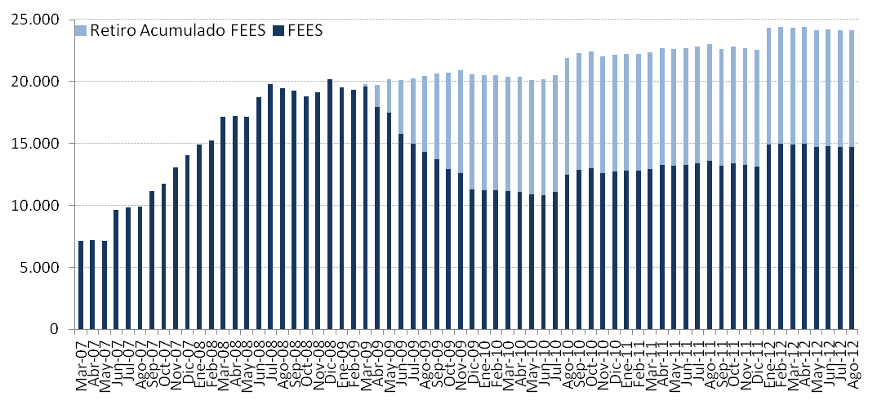
Valor de Mercado FEES

Por Clase de Activo | 2007 | 2008 | 2009 | 2010 | 2011 | 2012
(MM US$) |  |  |  |  |  | T1 | Junio | Julio | Agosto
Mercado Monetario | 4,216.29 | 5,957.12 | 3,373.66 | 3,773.50 | 3,939.33 | 4,462.22 | 4,491.08 | 4,403.76 | 4,457.76
Bonos Soberanos | 9,323.73 | 13,583.62 | 7,508.85 | 8,501.34 | 8,755.83 | 9,923.02 | 9,782.26 | 9,800.04 | 9,880.10
Bonos Indexados a Inflación | 492.59 | 669.93 | 402.27 | 445.26 | 461.48 | 520.64 | 513.02 | 515.45 | 515.28
Valor de Mercado | 14,032.61 | 20,210.68 | 11,284.78 | 12,720.10 | 13,156.64 | 14,905.88 | 14,786.35 | 14,719.26 | 14,853.14

Por Tipo de Exposición | 2007 | 2008 | 2009 | 2010 | 2011 | 2012
Crediticia (MM US$) |  |  |  |  |  | T1 | Junio | Julio | Agosto
Soberana | 9,283.19 | 16,617.20 | 8,913.96 | 10,112.22 | 10,949.50 | 12,661.71 | 12,527.64 | 12,527.20 | 12,598.54
Bancaria | 4,216.29 | 3,593.47 | 2,370.82 | 2,607.88 | 2,207.14 | 2,244.17 | 2,258.72 | 2,192.06 | 2,254.61
Supranacional | 0.00 | 0.00 | 0.00 | 0.00 | 0.00 | 0.00 | 0.00 | 0.00 | 0.00
Agencias | 533.12 | 0.00 | 0.00 | 0.00 | 0.00 | 0.00 | 0.00 | 0.00 | 0.00
Valor de Mercado | 14,032.61 | 20,210.68 | 11,284.78 | 12,720.10 | 13,156.64 | 14,905.88 | 14,786.35 | 14,719.26 | 14,853.14

Variación del Valor de | 2007 | 2008 | 2009 | 2010 | 2011 | 2012 |  |  |  | Desde el Inicio(1)
Mercado (MM US$) |  |  |  |  |  | T1 | T2 | Julio | Agosto
Valor de Mercado Inicial | 0.00 | 14,032.61 | 20,210.68 | 11,284.78 | 12,720.10 | 13,156.64 | 14,905.88 | 14,786.35 | 14,719.26 | -
Aportes | 13,100.00 | 5,000.00 | 0.00 | 1,362.33 | 0.00 | 1,700.00 | 0.00 | 0.00 | 0.00 | 21,162.33
Retiros | 0.00 | 0.00 | -9,277.71 | -150.00 | 0.00 | 0.00 | 0.00 | 0.00 | 0.00 | -9,427.71
Interés Devengado | 326.15 | 623.95 | 404.27 | 227.63 | 236.99 | 58.51 | 49.21 | 14.63 | 17.24 | 1,958.60
Ganancias (pérdidas) de capital | 606.81 | 556.08 | -50.83 | -3.51 | 200.71 | -8.87 | -168.55 | -81.73 | 116.65 | 1,166.76
Costos de Adm., Custodia y Otros (2) | -0.35 | -1.96 | -1.62 | -1.13 | -1.16 | -0.41 | -0.19 | 0.00 | 0.00 | -6.83
Valor de Mercado Final | 14,032.61 | 20,210.68 | 11,284.78 | 12,720.10 | 13,156.64 | 14,905.88 | 14,786.35 | 14,719.26 | 14,853.14 | 14,853.14
(1) El FEES fue creado al refundir en un solo fondo los recursos adicionales de estabilización de los ingresos fiscales a los que se refiere el Decreto Ley N° 3.653, de 1981 y los del Fondo de Compensación para los ingresos del Cobre, recibiendo su primer aporte el 6 de marzo de 2007.

(2) Incluye costos asociados a asesorías y otros.
Variación en el Valor de Mercado desde el Inicio
(MM US$)

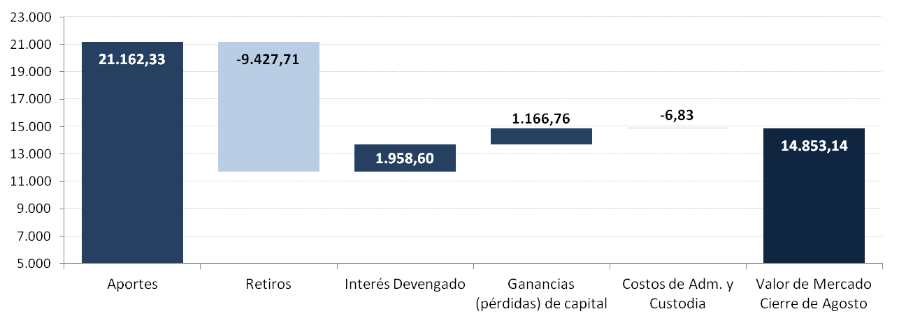

Evolución Histórica del Valor de Mercado
(MM US$)

